Layout
6.16.1.1 Thống kê - Thống kê phim

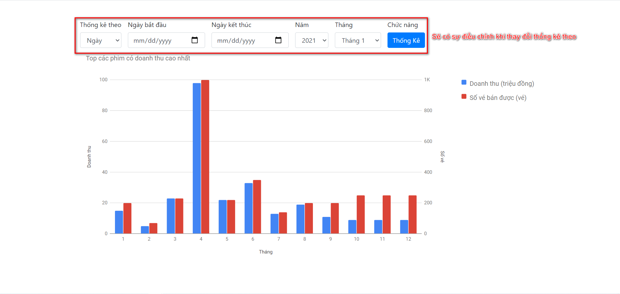

6.16.1.2 Thống kê - Thống kê thành viên

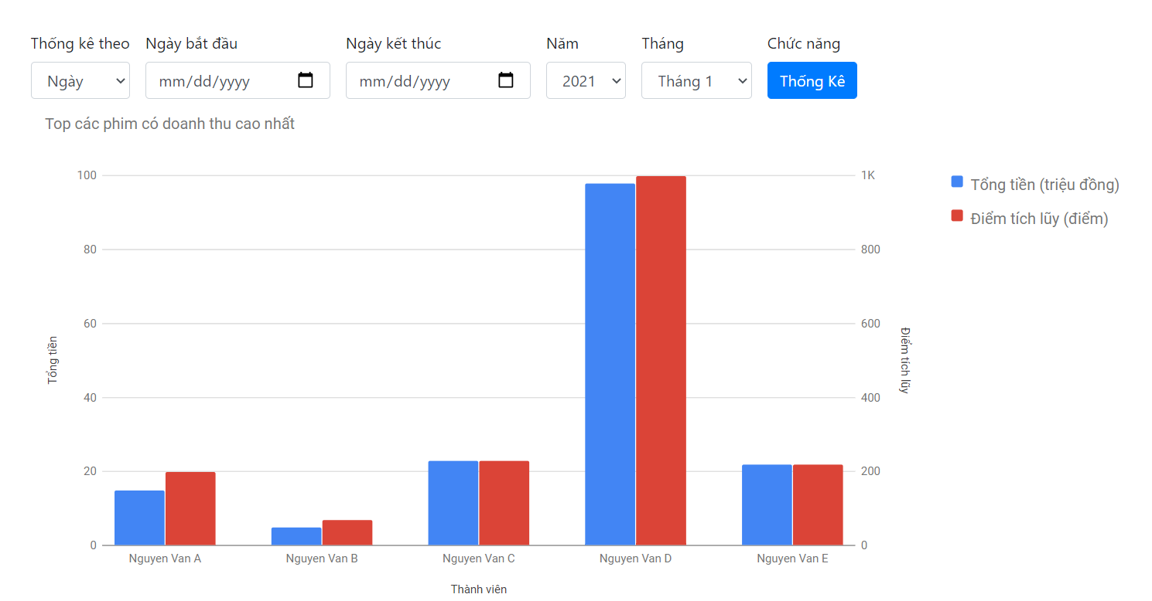

6.16.1.3 Thống kê – Thống kê thể loại phim được xem nhiều nhất

6.16.1.4 Thống kê – Thống kế Xuất chiếu

